상품제안서
CD090 네이쳐 사이드 삼각 휴대용 캠핑 오거나이저 수납포켓 | 상품코드: F26313

 |  |  |  |  |  |  | 02-412-0044 | www.easy1.co.kr
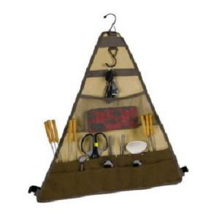

【상세/제작정보】 | 기본수량미만 인쇄시 추가비용.

【인쇄/포장옵션】 | 실크 / 포장불가능

【공급단가】 | 수량 | 50~ | 100~ | 500~ | 1,000~ | 2,000~
*VAT별도 | 단가 | 11,370원 | 11,190원 | 10,920원 | 10,640원 | 10,460원

【상품 URL】 | https://easy1.co.kr:443/src/goods_detail.php?gdno=26313

